Tabelle1
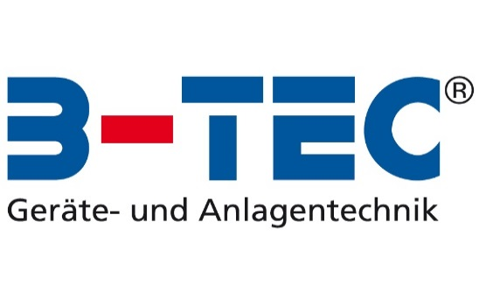

B-TEC KANDO Kalkulationstabelle

Bitte die blauen Felder ausfüllen:

Anzahl Bechersysteme pro Woche | 50
Preis pro Bechersystem | 1.30 €
Preis für Entsorgung pro Bechersystem | 0.20 €

Preis für KANDO | 3,475.00 €
Preis KANCLEAN 25 Ltr (für ca. 500 Bechersysteme) | 75.00 €
Kosten Entsorgung KANCLEAN / Kanister | 15.00 €

KANDO abbezahlt durch Einsparungen nach* | 14 Monaten
Anschließende Ersparnis pro Jahr: | 2,934.00 €

Kostenvergleich langfristig (exkl. Abschreibungen):
 | Mit Bechersystem | Mit KANDO | Ihre Einsparung
Kauftag | 0 | 3,475.00 € | -3,475
Nach 12 Monaten | 3,825.00 € | 4,366.00 € | -541
Nach 24 Monaten | 7,650.00 € | 5,257.00 € | 2,393
Nach 36 Monaten | 11,475.00 € | 6,148.00 € | 5,327
Nach 48 Monaten | 15,300.00 € | 7,039.00 € | 8,261
Nach 60 Monaten | 19,125.00 € | 7,930.00 € | 11,195
Kostenvergleich langfristig (exkl. Abschreibungen):

Kosten für Bechersysteme:
Kosten für Bechersystem pro Woche | 75.00 €
Kosten für Bechersystem pro Jahr | 3,825.00 €

Betriebskosten für KANDO (ohne Kosten für das Gerät selbst):
Kosten pro Woche mit KANDO | 17.47 €
Kosten pro Jahr mit KANDO | 891.00 €
Einsparungen pro Woche mit KANDO | 57.53 €
Einsparungen pro Jahr mit KANDO | 2,934.00 €

Kalkulations-Daten:
Preis KANCLEAN pro Bechersystem | 0.15 €
Preis KANCLEAN pro Woche | 7.50 €
Kosten Entsorgung KANCLEAN / Kanister pro Woche | 1.47 €
Kosten Luftverbrauch pro Bechersystem | 0.03 €
Kosten Luftverbrauch pro Woche | 1.50 €
Preis für neue Bechersysteme pro Woche | 7.00 €
Entsorgungskosten Bechersysteme pro Woche | entfällt
Abschreibungen pro Jahr für KANDO | 434.38 €

*statische Amortinsationsmethode unter Vernachlässigung des Zeitwert des Geldes, des Liquidationserlöses und Kapitalkosten

Die erzeugten Kostenberechnungen sind Beispielrechnungen, unverbindlich und ohne Gewähr

